Hoja1
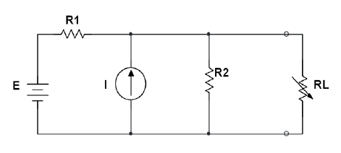
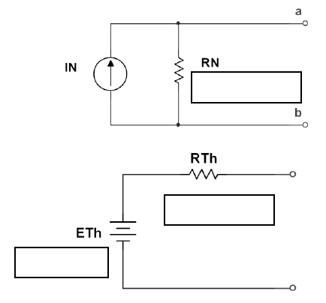
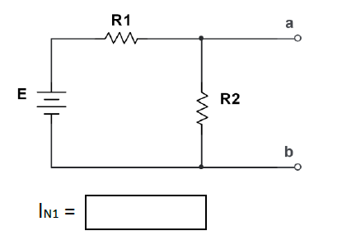
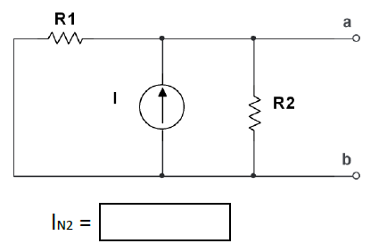
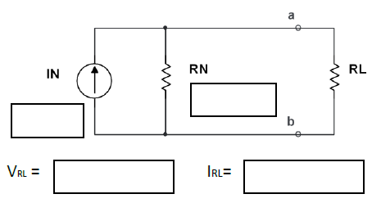
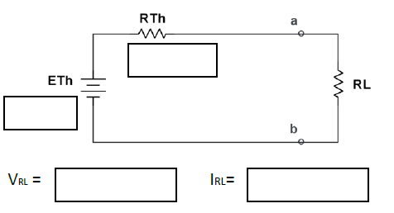
 |  |  |  | PASO 4 Y 5 |  |  |  |  |  |  |  | PASO 6
 | R1 | 3.8 | KΩ
 | R2 | 8.1 | KΩ
 | E | 20 | V
 | I | 2.5 | mA |  |  |  |  |  | IN | 7.76 | A
 | RL | 2 | KΩ |  |  |  |  |  | RN | 2.59 | KΩ

PASO 1, 2 Y 3

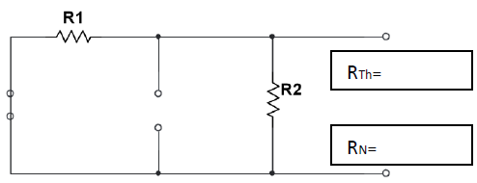
 |  |  |  |  | 5.26 | mA | 2.50 | mA
 |  |  |  |  |  |  |  |  | RTH | 2.59 | KΩ
 |  |  |  |  |  |  |  |  | ETH | 20.08 | V |  | 8.76 | V | 4.38 | mA | 8.76 | V | 4.38 | mA
 |  | 2.59 | KΩ

 |  | 2.59 | KΩ

Hoja2
 |  | 2.59 | kΩ | RL(Ω) | VL(V) | IL(mA) | PL(W)
 |  |  |  | 0 | 0.00 | 7.76 | 0.00
 |  |  |  | 1 | 5.60 | 5.60 | 31.34
 |  |  |  | 2 | 8.76 | 4.38 | 38.33
 |  |  |  | 2.1 | 9.00 | 4.28 | 38.55
 |  |  |  | 2.2 | 9.23 | 4.20 | 38.72
 |  |  |  | 2.3 | 9.45 | 4.11 | 38.84
 |  |  |  | 2.4 | 9.66 | 4.03 | 38.92
20.08 | V |  |  | 2.5 | 9.87 | 3.95 | 38.96
 |  |  |  | 2.6 | 10.07 | 3.87 | 38.97
 |  |  |  | 2.7 | 10.26 | 3.80 | 38.95
 |  |  |  | 2.8 | 10.44 | 3.73 | 38.91
 |  |  |  | 3 | 10.78 | 3.59 | 38.76
 |  |  |  | 4 | 12.19 | 3.05 | 37.18
 |  |  |  | 5 | 13.23 | 2.65 | 35.03
 |  |  |  | 6 | 14.03 | 2.34 | 32.81
 |  |  |  | 7 | 14.66 | 2.09 | 30.71
 |  |  |  | 8 | 15.17 | 1.90 | 28.78
 |  |  |  | 9 | 15.60 | 1.73 | 27.03
 |  |  |  | 10 | 15.95 | 1.60 | 25.45

